关系图
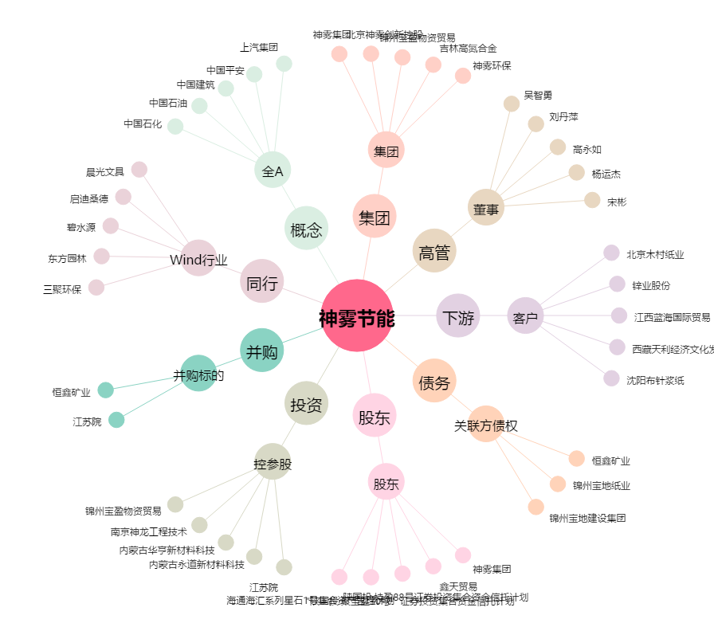
神雾节能[000820.SZ] - 关系概览图

